Sayfa1
Numune Adı | TAS(mmol/L) | TOS (µmol/L) | OSI | PON-1(U/L) | TTL(µmol/L) | NTL(µmol/L) | T.D.H. | CAT(kU/L) | SOD(U/ml) | MDA(µmol/ml) | IgE(IU/ML) | IgA(mg/dL) | IgG (mg/dL) | IgM(mg/dL)
1.TORBA(01-1) | 0.91 | 12.07 | 1.326 | 174 | 823.5 | 649.7 | 86.9 | 120 | 716 | 14.685 | 27.1 | 5.6 | 4 | 1.6 | hemolizli
1.TORBA(03-1) | 0.85 | 2.71 | 0.319 | 294 | 665.4 | 647.74 | 8.83 | 8.88 | 945 | 4.4 | 38.7 | 0 | 4.3 | 0
1.TORBA(04-1) | 0.96 | 2.61 | 0.272 | 202 | 560.4 | 527.01 | 16.695 | 72.43 | 2054 | 9.33 | 26 | 9.2 | 6.4 | 0 | hafif lipemi
1.TORBA(04-2) | 1.29 | 8.23 | 0.638 | 470 | 720.3 | 622.33 | 48.985 | 51.91 | 963 | 9.16 | 12.5 | 2.9 | 3.4 | 2.5 | hemolizli
1.TORBA(05-1) | 1.01 | 2.35 | 0.233 | 368 | 658.2 | 608.48 | 24.86 | 51.67 | 898 | 7.715 | 21.1 | 2.7 | 3.5 | 0
1.TORBA(06-1) | 0.88 | 1.65 | 0.188 | 465 | 622.5 | 592.36 | 15.07 | 130.31 | 1219 | 7.545 | 29.2 | 3.3 | 4.2 | 0
1.TORBA(07-1) | 0.83 | 7.62 | 0.918 | 317 | 848.4 | 756.67 | 45.865 | 112 | 237.3 | 8.905 | 13.9 | 2.4 | 2 | 0 | hafif hemolizli
1.TORBA(2778-1) | 0.93 | 4.75 | 0.511 | 386 | 582.3 | 562.62 | 9.84 | 32.7 | 282 | 11.37 | 38 | 4 | 5.4 | 0
1.TORBA(2778-2) | 0.97 | 11.82 | 1.219 | 617 | 936.9 | 658.19 | 139.355 | 137 | 1265 | 21.74 | 31.7 | 10 | 7.3 | 0 | hemolizli
1.TORBA(2779-1) | 0.93 | 1.95 | 0.210 | 484 | 496.2 | 482.65 | 6.775 | 151.13 | 925 | 10.095 | 32.4 | 3.6 | 5.9 | 0
1.TORBA(K2-03) | 0.98 | 1.76 | 0.180 | 357 | 526.8 | 498.03 | 14.385 | 161.25 | 1050.4 | 8.225 | 48 | 4.6 | 6.2 | 0
1.TORBA(D2-09) | 0.7 | 2.52 | 0.360 | 218 | 624.6 | 604.35 | 10.125 | 32.8 | 960.8 | 6.865 | 39.6 | 4.8 | 5.4 | 0
1.TORBA(10-2) | 0.69 | 2.03 | 0.294 | 255 | 501.9 | 477.98 | 11.96 | 40.05 | 894 | 4.74 | 12.2 | 2.2 | 3 | 0
1.TORBA(K3-07) | 0.87 | 2.7 | 0.310 | 351 | 570 | 454.08 | 57.96 | 11.51 | 933 | 5.25 | 14 | 1.7 | 2.9 | 0
1.TORBA(79-D1) | 0.77 | 2.32 | 0.301 | 585 | 573.9 | 473.48 | 50.21 | 14.07 | 982 | 5.42 | 29.6 | 0 | 1.8 | 0
1.TORBA(D2-05) | 0.83 | 2.29 | 0.276 | 508 | 602.1 | 540.96 | 30.57 | 196 | 910 | 16.215 | 46.1 | 8.7 | 5.7 | 0 | lipemi
1.TORBA(D2-2-09) | 0.67 | 1.9 | 0.284 | 510 | 526.5 | 487 | 19.75 | 158 | 1326 | 5.675 | 20.6 | 2.4 | 5.3 | 0
1.TORBA(D1-3-06) | 0.89 | 2.84 | 0.319 | 540 | 575.1 | 521 | 27.05 | 132 | 1382 | 5.675 | 19.9 | 1.9 | 2.8 | 0
2.TORBA-K(1-1) | 0.95 | 3.98 | 0.419 | 677 | 404.4 | 250.23 | 77.085 | 25 | 140 | 4.655 | 10 | 2.2 | 1.5 | 4
2.TORBA-K(1-2) | 0.98 | 7.94 | 0.810 | 729 | 455.4 | 296.79 | 79.305 | 89 | 1099 | 7.46 | 16.2 | 2.4 | 1.8 | 4 | hafif hemolizli
2.TORBA-K(2-0) | 0.69 | 3.13 | 0.454 | 47 | 484.5 | 328.47 | 78.015 | 107 | 195 | 16.47 | 23.5 | 5.5 | 4.4 | 5 | hafif lipemi
2.TORBA-K(3-0) | 0.75 | 2.83 | 0.377 | 30 | 530.1 | 349.26 | 90.42 | 71 | 933 | 19.615 | 40.7 | 16.1 | 5.5 | 4 | hafif lipemi
2.TORBA-K(3-1) | 0.96 | 5 | 0.521 | 736 | 581.4 | 432.21 | 74.595 | 35 | 248 | 7.97 | 32.1 | 0 | 1.3 | 8
2.TORBA-K(3-2) | 0.87 | 3.34 | 0.384 | 711 | 515.1 | 386.01 | 64.545 | 86 | 577 | 5.59 | 33.3 | 2.1 | 2.7 | 0.7
2.TORBA-K(4-0) | 0.73 | 2.52 | 0.345 | 27 | 444.3 | 399.28 | 22.51 | 138 | 744 | 33.725 | 139.5 | 20 | 7.2 | 1.9 | lipemi
2.TORBA-K1(0) | 0.96 | 6.38 | 0.665 | 255 | 476.7 | 422.93 | 26.885 | 43 | 950 | 15.875 | 22.3 | 0.3 | 2.2 | 3 | hafif hemolizli
2.TORBA-K2(1) | 0.84 | 2.44 | 0.290 | 496 | 332.4 | 252.91 | 39.745 | 36 | 259 | 4.23 | 35.3 | 0 | 3.3 | 0
2.TORBA-K2(2) | 1.06 | 3.73 | 0.352 | 562 | 378.9 | 229.42 | 74.74 | 88 | 404 | 5.08 | 33.2 | 0 | 3.7 | 1.8
2.TORBA-K3(1) | 0.86 | 3.18 | 0.370 | 573 | 516 | 355.96 | 80.02 | 81 | 1610 | 7.29 | 22.9 | 2.8 | 4.4 | 1.4
2.TORBA-K4(4-2) | 1.04 | 2.89 | 0.278 | 683 | 659.4 | 581.45 | 38.975 | 113 | 995 | 7.29 | 12.6 | 1.8 | 5.9 | 6.4
2.TORBA-K4(S.K) | 0.82 | 2.01 | 0.245 | 486 | 555.9 | 476.71 | 39.595 | 86 | 1113 | 7.46 | 34.8 | 0.4 | 6.6 | 0
2.TORBA-D1(1-2) | 1.1 | 15.77 | 1.434 | 566 | 831.6 | 604.45 | 113.575 | 31 | 2315 | 17.065 | 28.4 | 4.2 | 2.9 | 0 | hemolizli
2.TORBA-D1(2-0) | 0.91 | 5.49 | 0.603 | 11 | 523.5 | 293.53 | 114.985 | 22 | 735 | 29.135 | 41.2 | 9.8 | 9 | 0 | lipemi
2.TORBA-D1(2-1) | 0.9 | 1.95 | 0.217 | 235 | 497.7 | 433.33 | 32.185 | 96 | 1979 | 5.76 | 31.7 | 1.2 | 4.4 | 0
2.TORBA-D1(2-2) | 1 | 2.27 | 0.227 | 218 | 370.8 | 355.03 | 7.885 | 92 | 610 | 4.06 | 32.7 | 1 | 4.3 | 0
2.TORBA-D1(3-0) | 0.86 | 8.83 | 1.027 | 30 | 828.6 | 517.14 | 155.73 | 24 | 1338 | 27.775 | 41.9 | 3.9 | 4 | 0 | hafif hemolizli
2.TORBA-D1(3-1) | 1.02 | 5.14 | 0.504 | 370 | 738 | 604.54 | 66.73 | 64 | 223 | 8.735 | 22 | 1.5 | 0.9 | 0 | hafif hemolizli
2.TORBA-D1(3-2) | 1.15 | 3.43 | 0.298 | 515 | 549.6 | 452.52 | 48.54 | 107 | 339 | 5.59 | 21.8 | 1.2 | 3.7 | 0
2.TORBA-D1(4-2) | 0.98 | 3.77 | 0.385 | 550 | 585.3 | 516.68 | 34.31 | 104 | 703 | 6.1 | 15.6 | 1.4 | 2 | 0
2.TORBA-D1(4-S.K) | 1.01 | 2.18 | 0.216 | 526 | 405 | 384.73 | 10.135 | 118 | 1772 | 6.015 | 35.7 | 0 | 2.7 | 0
2.TORBA-D2(1-0) | 0.87 | 2.27 | 0.261 | 61 | 456.6 | 243.74 | 106.43 | 9 | 135 | 42.99 | 34.6 | 15.2 | 9.2 | 0.4 | lipemi
2.TORBA-D2(1-1) | 1.04 | 2.5 | 0.240 | 562 | 340.8 | 219.05 | 60.875 | 6 | 504 | 19.785 | 11.5 | 5.9 | 6.1 | 0 | lipemi
2.TORBA-D2(1-2) | 0.97 | 2.18 | 0.225 | 764 | 404.1 | 372.98 | 15.56 | 45 | 237 | 7.205 | 24.3 | 2.2 | 3.7 | 0
2.TORBA-D2(2-0) | 1.12 | 2.87 | 0.256 | 35 | 760.2 | 574.77 | 92.715 | 72 | 1079 | 31.685 | 23.2 | 3.4 | 4.2 | 0
2.TORBA-D2(2-1) | 1.08 | 2.74 | 0.254 | 416 | 516.6 | 382.11 | 67.245 | 84 | 612 | 7.46 | 31.2 | 1.2 | 3.8 | 0
2.TORBA-D2(2-2) | 1.21 | 41.46 | 3.426 | 504 | 2139 | 1034 | 552.5 | 661 | 4149 | 34.83 | 21.4 | 11.8 | 0 | 17.8 | yüksek hemolizli
2.TORBA-D2(3-0) | 1.17 | 35.26 | 3.014 | 29 | 1587 | 693.37 | 446.815 | 284 | 4787 | 53.955 | 10.7 | 12.5 | 3.1 | 14 | yüksek hemolizli
2.TORBA-D2(3-1) | 0.88 | 2.15 | 0.244 | 363 | 369.6 | 312.79 | 28.405 | 88 | 509 | 6.695 | 24.3 | 7.3 | 55.5 | 0
2.TORBA-D2(3-2) | 0.88 | 2.73 | 0.310 | 331 | 472.5 | 367.48 | 52.51 | 109 | 665 | 7.8 | 33.2 | 11.8 | 113.4 | 0.7
2.TORBA-D2(4-0) | 0.86 | 2.93 | 0.341 | 133 | 506.1 | 443.31 | 31.395 | 81 | 790 | 27.265 | 168.4 | 2.2 | 5.5 | 0
2.TORBA-D2(4-2) | 0.95 | 4.25 | 0.447 | 676 | 600.6 | 520.07 | 40.265 | 91 | 262 | 14.175 | 19.6 | 3.1 | 13.3 | 0
2.TORBA-D3(1-0) | 0.74 | 5.2 | 0.703 | 33 | 677.7 | 410.65 | 133.525 | 72 | 254 | 7.205 | 25.9 | 23.4 | 7.5 | 0 | lipemi
2.TORBA-D3(1-1) | 0.83 | 5.22 | 0.629 | 631 | 499.2 | 364.37 | 67.415 | 54 | 387 | 4.485 | 13.9 | 2.4 | 2 | 0 | hafif hemolizli
2.TORBA-D3(1-2) | 0.9 | 5.08 | 0.564 | 707 | 524.7 | 338.22 | 93.24 | 111 | 220 | 4.91 | 23.7 | 0 | 3.6 | 0
2.TORBA-D3(1-4) | 0.8 | 2.22 | 0.278 | 633 | 443.4 | 413.7 | 14.85 | 96 | 514 | 21.485 | 37.2 | 0 | 5.6 | 0
2.TORBA-D3(2-0) | 0.75 | 7.75 | 1.033 | 13 | 641.7 | 498.54 | 71.58 | 37 | 1044 | 7.63 | 23.1 | 1.8 | 4.5 | 0
2.TORBA-D3(2-1) | 0.93 | 2.52 | 0.271 | 120 | 215.1 | 134.85 | 40.125 | 60 | 73 | 6.865 | 23.7 | 0 | 1.4 | 0
2.TORBA-D3(2-2) | 0.99 | 2.16 | 0.218 | 194 | 352.8 | 278.67 | 37.065 | 92 | 635 | 22.59 | 20.2 | 0 | 1.8 | 0 | hafif lipemi
2.TORBA-D3(3-0) | 0.97 | 3.71 | 0.382 | 63 | 564.9 | 327.99 | 118.455 | 160 | 377 | 15.195 | 22.7 | 9.6 | 4.4 | 0 | hafif lipemi
2.TORBA-D3(3-1) | 0.82 | 4.31 | 0.526 | 563 | 556.2 | 465.42 | 45.39 | 130 | 1070 | 5.93 | 10 | 3.1 | 5.1 | 0 | hafif lipemi
2.TORBA-D3(3-2) | 0.9 | 3.59 | 0.399 | 830 | 482.4 | 471.03 | 5.685 | 133 | 307 | 27.69 | 30.8 | 1.1 | 6.6 | 0.6
2.TORBA-D3(4-0) | 0.67 | 2.58 | 0.385 | 51 | 654.3 | 570.03 | 42.135 | 22 | 1745 | 10.435 | 56 | 1.9 | 7.9 | 0 | lipemi
2.TORBA-D3(4-1) | 0.82 | 4.7 | 0.573 | 598 | 570.6 | 487.95 | 41.325 | 42 | 1327 | 12.135 | 28 | 2.4 | 5.1 | 0
2.TORBA-D-1(1-0) | 1.11 | 3.13 | 0.282 | 25 | 485.1 | 281.22 | 101.94 | 65 | 366 | 10.52 | 28.7 | 3.1 | 7.1 | 0
2.TORBA-D-1(1-1) | 0.94 | 3.05 | 0.324 | 347 | 592.5 | 454.04 | 69.23 | 141 | 1185 | 43.16 | 27.5 | 2.8 | 5 | 0

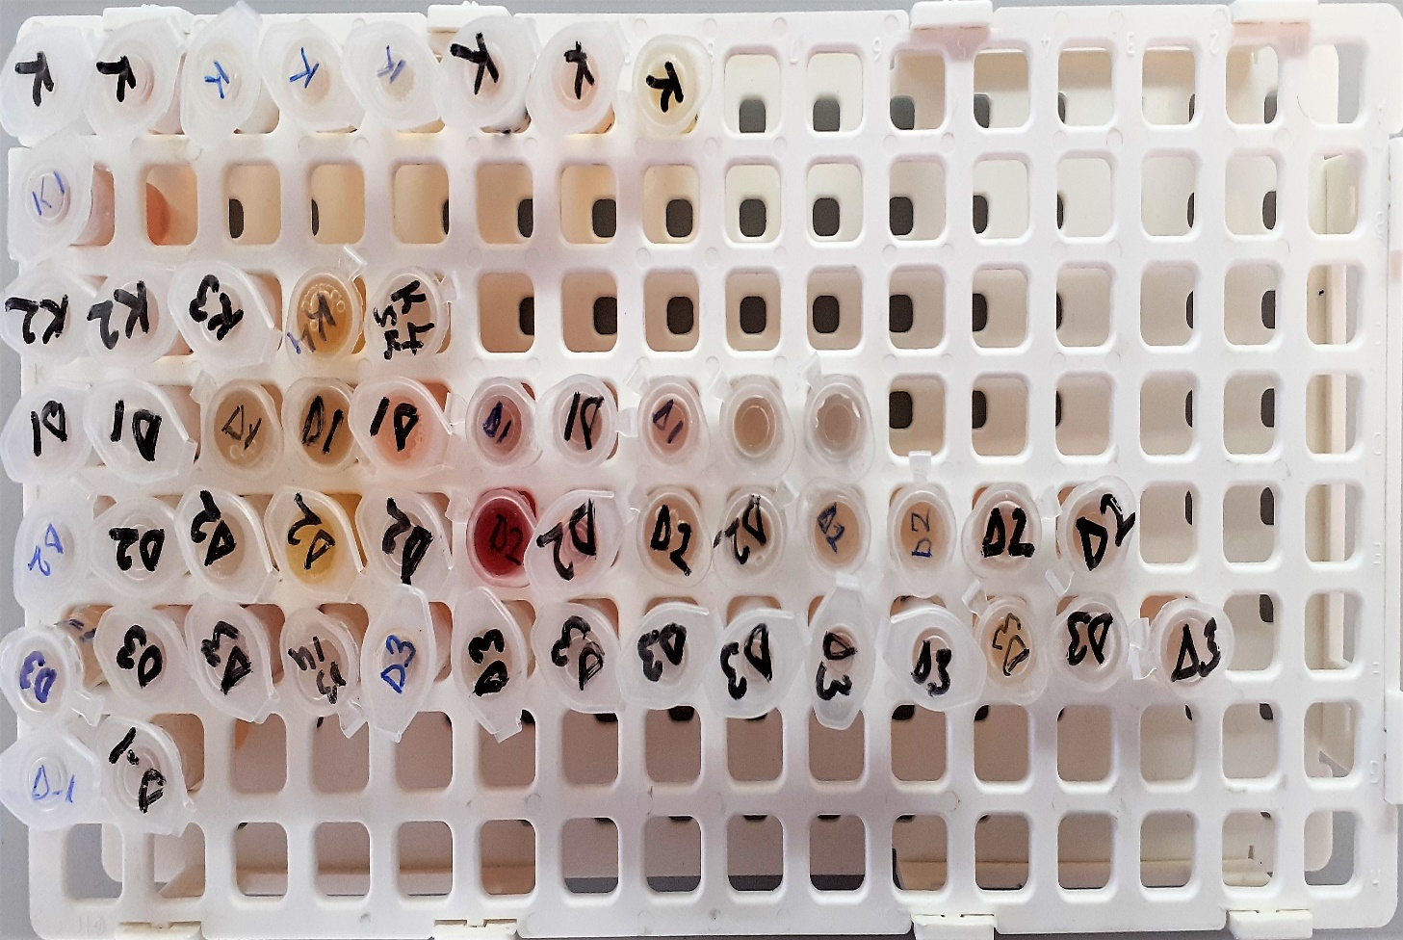
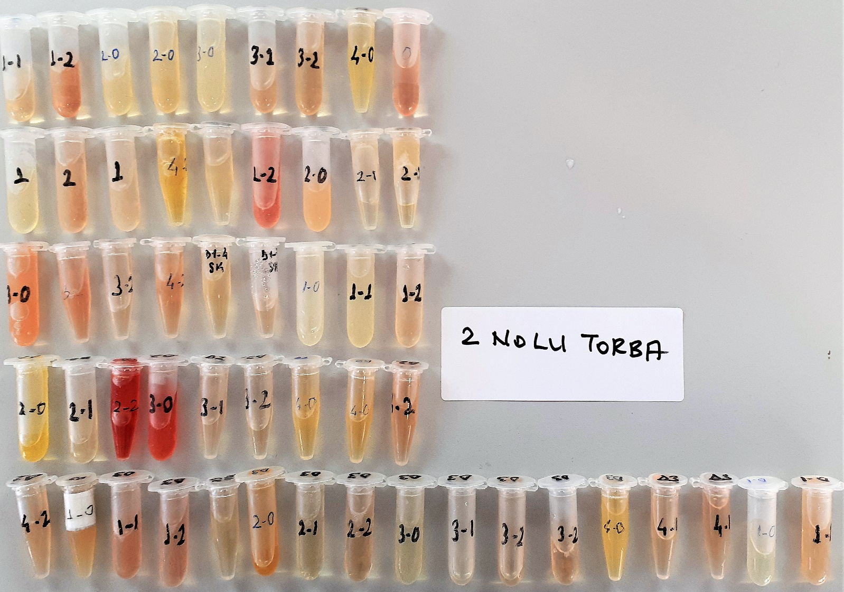

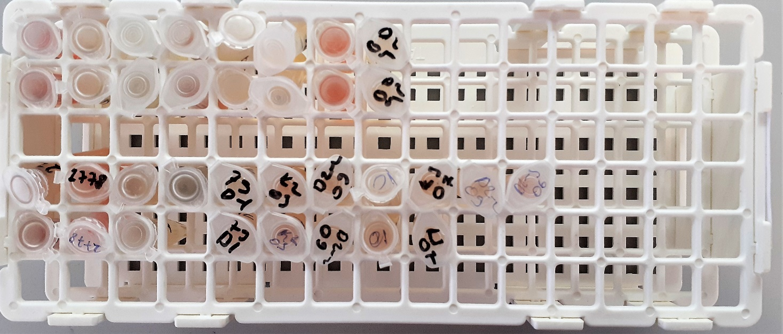

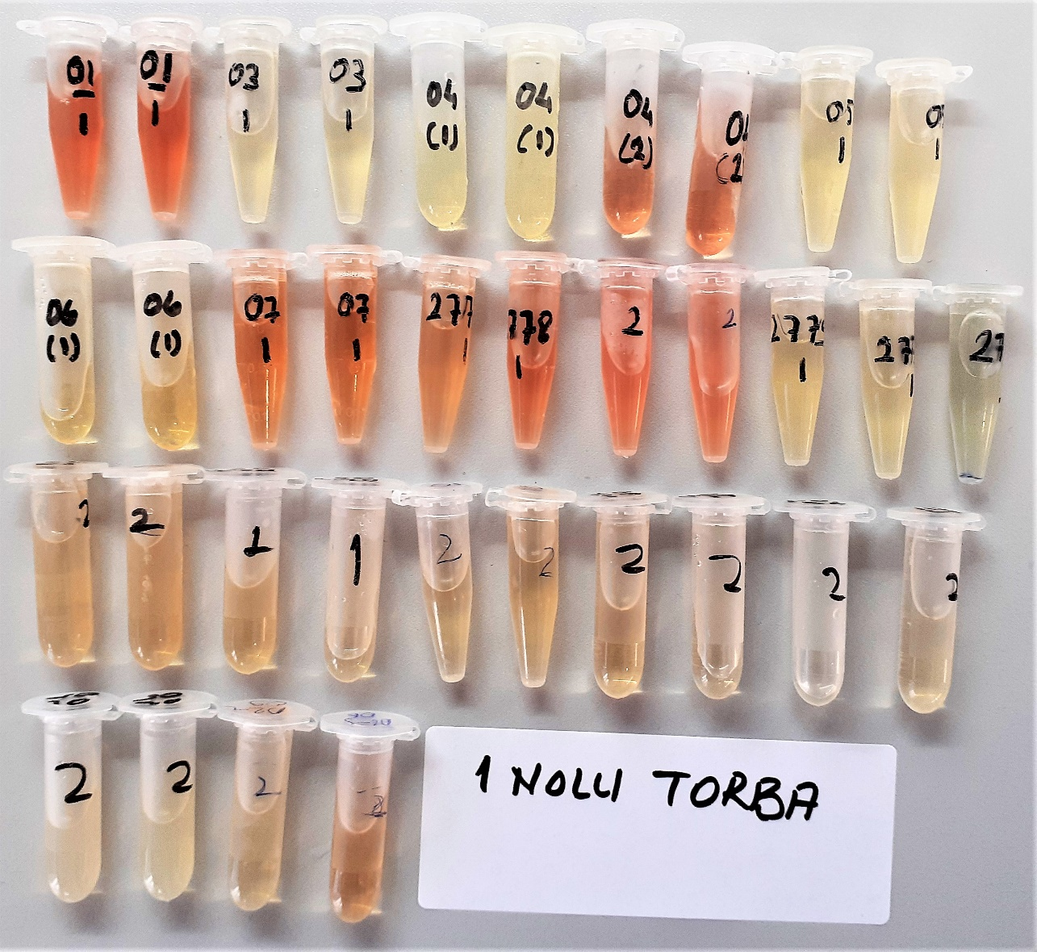

TAS: Total Antioxidant Status
TOS: Total Oxidant Status
OSI: Oxidative Stres Index
PON-1: Paraoxonase-1
TTL: Total Thiol
NTL: Native Thiol
T.D.H.:Thiol/Disulfide Homeostasis
CAT: Catalase
SOD: Super Oxide Dismutase
MDA: Malondialdehyd
IgE: IMMUNOGLOBULIN E
IgA: IMMUNOGLOBULIN A
IgM: IMMUNOGLOBULIN M
IgG: IMMUNOGLOBULIN G

Bu çalışmada "Relassay" marka kitler kullanılmıştır.
Kullanılan cihaz: Mindray marka BS300 model tam otomatik biyokimya cihazı

